상품제안서
쌤소나이트 POPSODA 보스턴백 | 상품코드: S20600

 |  |  |  |  |  |  | 02-713-8555 | www.synergygift.co.kr
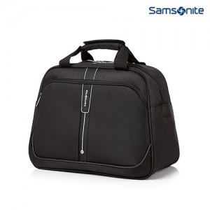

【상세/제작정보】 | <p><span style="font-size: 14pt;">※ 무지케이스 선택시 해당 박스에 송장 부착되어 1개씩 출고됩니다,</span></p>

【인쇄/포장옵션】 | 기타 / OPP(비닐)

【공급단가】 | 수량 | 10~ | 50~ | 100~ | 300~ | 500~
*VAT별도 | 단가 | 73,810원 | 71,180원 | 68,540원 | 65,900원 | 63,270원

【상품 URL】 | https://www.synergygift.co.kr:443/src/goods_detail.php?gdno=20600

